Konfiguracja
Automatyka Systemu Doziemień ASD-2 (Wariant dwa dopływy + łącznik szyn) * konfigurator wsuwek *

1 | Obiekt |  |  |  | XXX
 | miesiąc_rok |  |  |  | 01.08.2019
 | nr. fabryczny |  |  |  | 190015
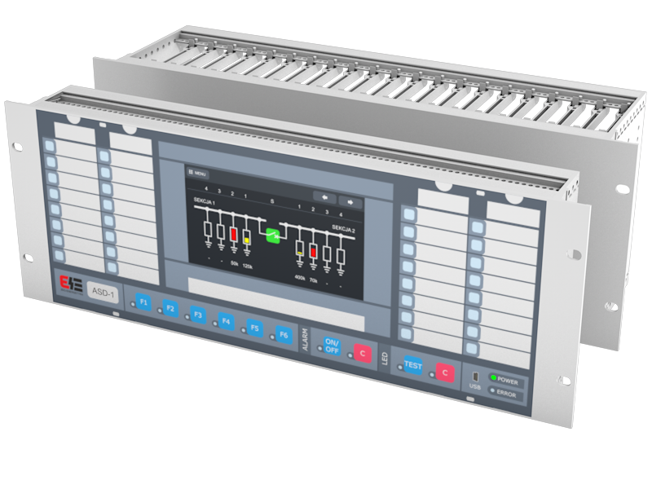

 | 2 | Opisy wsuwek frontu urządzenia |  |  |  |  | USTAWIENIA FABRYCZNE | 3 | Opisy wsuwek frontu urządzenia |  |  |  | USTAWIENIA INDYWIDUALNE
 |  | STAN SYSTEMU ASD | SYGNALIZACJA DOZIEMIEŃ | SEKCJA 1 |  | REZERWA |  |  | STAN SYSTEMU ASD | SYGNALIZACJA DOZIEMIEŃ | SEKCJA 1 | REZERWA
 |  | ASD uszkodzony | R<5kΩ | Al. napięcie U>242V |  | REZERWA |  |  | ASD uszkodzony | R<5kΩ | Al. napięcie U>242V | REZERWA
 |  | REZERWA | R<10kΩ | Up. napięcie U>238V |  | REZERWA |  |  | REZERWA | R<10kΩ | Up. napięcie U>238V | REZERWA
 |  | Odstawiony generator sekcji 1 (F1) | R<15kΩ | Up. napięcie U<218V |  | REZERWA |  |  | Odstawiony generator sekcji 1 (F1) | R<15kΩ | Up. napięcie U<218V | REZERWA
 |  | Trwałe doziemienie sek1 45kΩ - biegun ”+” (F2) | R<20kΩ | Al. napięcie U<198V |  | REZERWA |  |  | Trwałe doziemienie sek1 45kΩ - biegun ”+” (F2) | R<20kΩ | Al. napięcie U<198V | REZERWA
 |  | Trwałe doziemienie sek1 45kΩ - biegun ”-” (F3) | R<25kΩ | Up. Doziemienie |  | REZERWA |  |  | Trwałe doziemienie sek1 45kΩ - biegun ”-” (F3) | R<25kΩ | Up. Doziemienie | REZERWA
 |  | REZERWA | R<30kΩ | Al. Doziemienie |  | REZERWA |  |  | REZERWA | R<30kΩ | Al. Doziemienie | REZERWA
 |  | REZERWA | R<40kΩ | Asymetria napięcia |  | REZERWA |  |  | REZERWA | R<40kΩ | Asymetria napięcia | REZERWA
 |  | REZERWA | R<50kΩ | Połączenie biegunów różnoimiennych S1(+) - S2(-) |  | REZERWA |  |  | REZERWA | R<50kΩ | Połączenie biegunów różnoimiennych S1(+) - S2(-) | REZERWA

